Задание 2 и 3
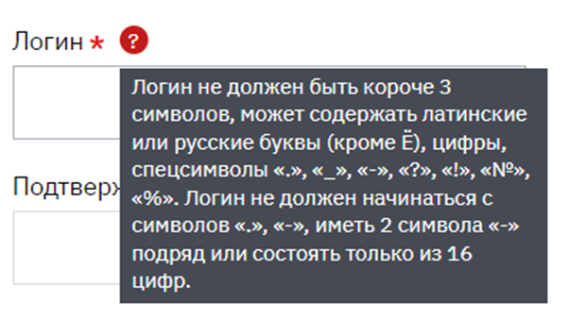
Задание 2. |  |  |  |  | Задание 3.
Позитивные: от 0 до 30 МБ | Негативные: от 31 МБ до MAX
Делим на классы: | 1) pdf | 2) txt | 3) docx | 4) xlsx

1. Загружаем файл pdf размером 15 МБ-успешно
2. Загружаем файл docx размером 29 МБ-успешно |  |  |  |  | Проверка логина | Ожидаемый результат
3. Загружаем файл xlsx размером 30 МБ-успешно |  |  |  |  | 1. Ввод: Qw | Failed
4. Загружаем файл pdf размером 31 МБ-ошибка |  |  |  |  | 2. Ввод: Qwe | Passed
5. Загружаем файл txt размером 1 МБ-успешно |  |  |  |  | 3. Ввод: Qwer | Passed
6. Загружаем файл txt размером 0 МБ-успешно |  |  |  |  | 4. Ввод 15 символов: qweйцуqweQWE!1 | Passed
 |  |  |  |  | 5. Ввод 16 символов: qweйцуqweQWE!13 | Passed
 |  |  |  |  | 6. Ввод 17 символов: qweйцуqweQWE!134 | Failed
 |  |  |  |  | 7. Ввод: qwerЁ | Failed
 |  |  |  |  | 8. Ввод: -qwer | Failed
 |  |  |  |  | 9. Ввод: qwe--r | Failed
 |  |  |  |  | 10. Ввод: 1234567890123456 | Failed

Задание 4
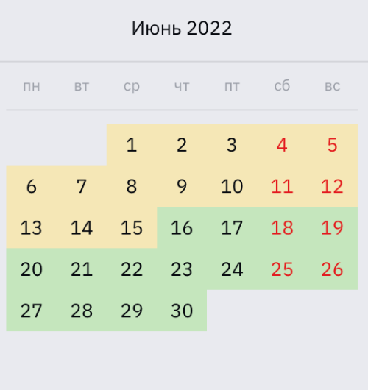
Задание 4.
 |  | Делим на классы по неделям | Проверка: | Ожидаемый результат
 | 1. | 1-5 | 1.Вибарем 1 число июня | 1. Среда
 | 2. | 6-12 | 2.Выбираем 11 число июня | 2. Суббота
 | 3. | 13-19 | 3. Выбираем 13 число июня | 3. Понедельник
 | 4. | 20-26 | 4. Выбираем 19 число июня | 4. Воскресенье
 | 5. | 27-30 | 5. Выбираем 24 число июня | 5. Пятница
 |  |  | 6. Выбираем 28 число июня | 6. Вторник
 |  |  | 7. Выбираем 30 число июня | 7. Четверг

Задание 5
Задание 5. Тестируем флоу покупки билета с помощью таблицы переходов.

Открываем сайт https://www.rzd.ru/
Авторизуемся на сайте
В поле "Откуда" и "Куда" вводим Минск-Москва соответственно, в полях "Туда-Обратно" выбираем нужные нам даты, кликаем "Найти"
Выбираем вариант из предложенных маршрутов
Выбираем место в поезде,кликаем "Продолжить"
Вводим данные пассажира, кликаем "Добавить"
В
Выбираем способ оплаты, вводим данные, оплачиваем билет
В

